Dimensionamento
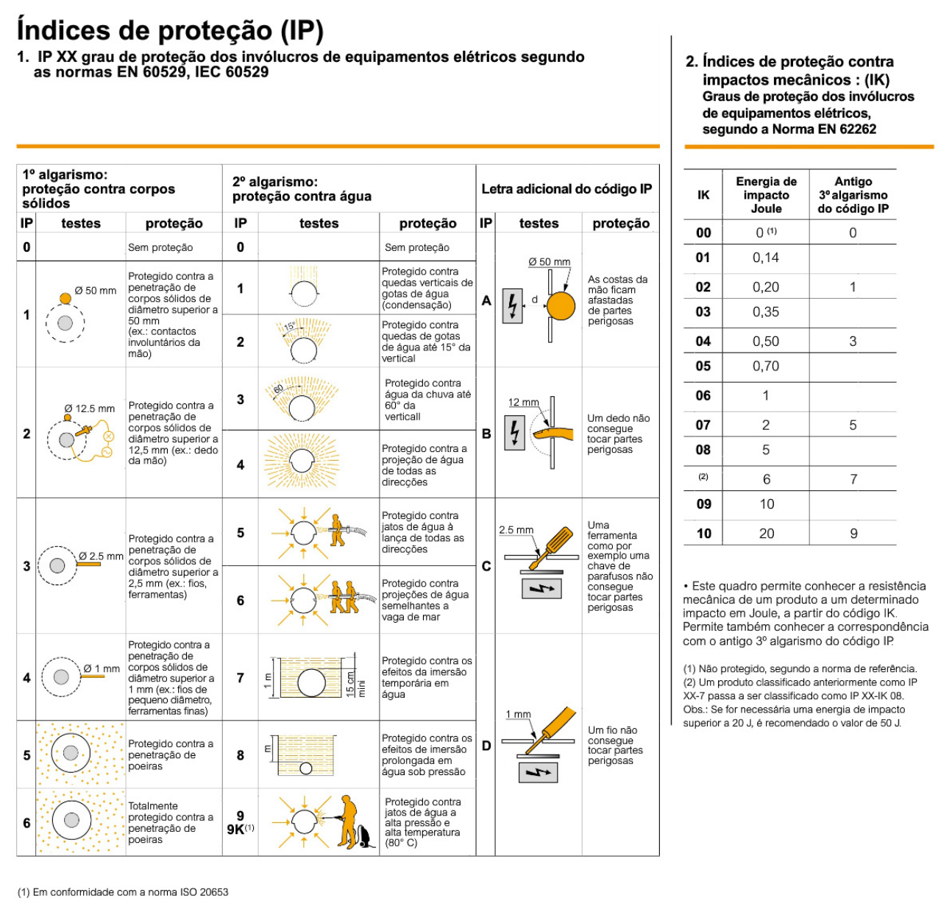
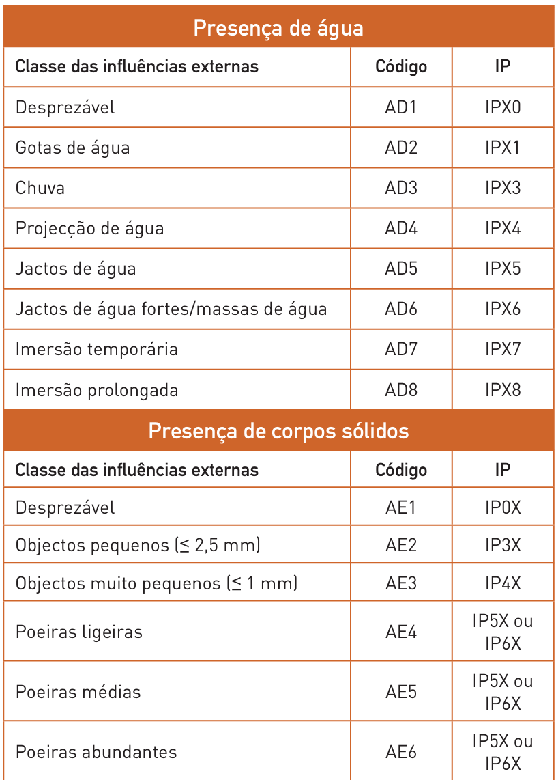
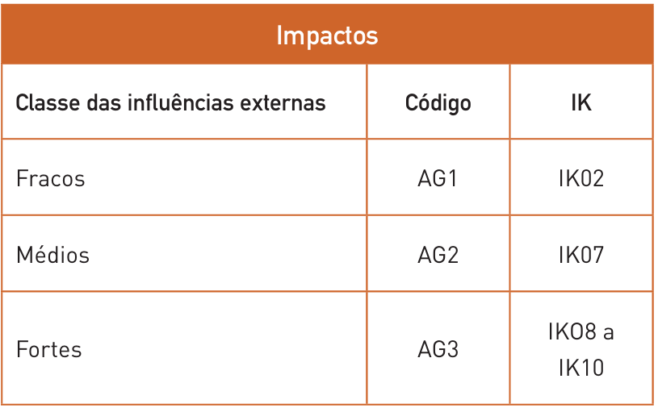
Dimensionamento de Canalizações Elétricas

Circuito |  | Corrente de Serviço |  |  |  |  | Balanço de potência |  |  |  |  | Proteção |  |  |  |  | Cabo |  |  |  | Metodo de referencia e modo de instalação |  |  | Correntes Admissiveis (Iz) |  |  |  |  |  |  |  |  |  |  |  |  | Verificação das condições proteção |  |  |  |  |  |  | Queda de tensão (pag.270)

Origem | Destino | P (kW) | cos φ | S (kVA) | Tensão (V) | IB (A) | Ku | Ks | Ke | S' (kVA) | I'B (A) | Tipo | IN (A) | IR / IN (Percentagem regulada) | IR (A) (novo IN) | I2 (A) | L (m) | Material | Isolamento | Referencia Cabo | Método Referencia (pag.250 - 255) | Ref. Modo de instalação (52H) | Quadro RTIEBT (pag. 378 - 392) | Nº Condutores Carregados | S (mm2) | IZ (A) | [F] Cabos Paralelos | [N] Cabos Paralelo | S (mm2) total [fases] | S (mm2) total [neutro] | IZ (A) Total | Fator Correção |  |  |  | Iz' (A) | IB (A) | IN (A) | Iz' (A) | IB<=IN<=Iz | I2 (A) | 1.45*Iz' (A) | I2 <= 1.45*Iz' | Tipo de instalação | Δumax (%) | cos Φ (default = 0,8) | sin Φ (default = 0,6) | ρ (resistividade) [Ωmm2/m] | λ fase (reatancia linear) [Ω/m] (default = 0,00008) | u(V) | Δu(%) | Δu < Δumax | Δu(%) acumulado | Δu(%) acumulado < Δumax(%)
 |  |  |  |  |  |  |  |  |  |  |  |  |  |  |  |  |  |  |  |  |  |  |  |  |  |  |  |  |  |  |  | Temperatura | Agrupamento de cabos | Resistividade térmica do solo | Enterrados e colocados dentro de tubos ou de travessias
PT | QGBT | 320 | 0.8 | 400.00 | 400 | 577.35 | 1 | 1 | 1 | 400.00 | 577.35 | D | 630 | 1 | 630 | 913.5 | 3 | Cu | XLPE/EPR | 2x (XV-5G120) | D | 61 | 52-C30 | 3 | 95 | 301 | 3 | 3 | 285 | 285 | 903 | 1 | 1 | 1 | 0.8 | 722.4 | 577.35 | 630 | 722.4 | ok | 913.5 | 1047.48 | ok | Instalação Baixa Tensão (outros usos) | 5 | 0.80 | 0.6 | 0.0225 | 0.00008 | 0.19 | 0.08 | ok | 0.08 | ok
QGBT | QE | 320 | 0.8 | 400.00 | 400 | 577.35 | 1 | 0.8 | 1 | 320.00 | 461.88 | D | 500 | 1 | 500 | 725 | 27 | Cu | XLPE/EPR | 2x (XV-5G70) | F | 13 | 52-C11 | 3 | 95 | 328 | 2 | 2 | 190 | 190 | 656 | 1 | 0.85 | 1 | 1 | 557.6 | 461.88 | 500 | 557.6 | ok | 725 | 808.52 | ok | Instalação Baixa Tensão (outros usos) | 5 | 0.80 | 0.6 | 0.0225 | 0.00008 | 1.78 | 0.77 | ok | 0.86 | ok
QE | QP-SA | 29.9 | 0.8 | 37.38 | 400 | 53.95 | 1 | 0.7 | 1 | 26.16 | 37.76 | D | 40 | 1 | 40 | 58 | 11 | Cu | XLPE/EPR | XV-5G4 | E | 13 | 52-C11 | 3 | 4 | 42 | 1 | 1 | 4 | 4 | 42 | 1 | 1 | 1 | 1 | 42 | 37.76 | 40 | 42 | ok | 58 | 60.90 | ok | Instalação Baixa Tensão (outros usos) | 5 | 0.80 | 0.6 | 0.0225 | 0.00008 | 1.89 | 0.82 | ok | 1.68 | ok
QE | QP-AP1 | 68.77 | 0.8 | 85.97 | 400 | 124.08 | 1 | 0.9 | 1 | 77.37 | 111.67 | D | 125 | 1 | 125 | 181.25 | 21 | Cu | XLPE/EPR | XV-5G25 | F | 13 | 52-C11 | 3 | 25 | 135 | 1 | 1 | 25 | 25 | 135 | 1 | 1 | 1 | 1 | 135 | 111.67 | 125 | 135 | ok | 181.25 | 195.75 | ok | Instalação Baixa Tensão (outros usos) | 5 | 0.80 | 0.6 | 0.0225 | 0.00008 | 1.80 | 0.78 | ok | 1.64 | ok
QE | QP-AP2 | 52.60 | 0.8 | 65.74 | 400 | 94.89 | 1 | 0.9 | 1 | 59.17 | 85.40 | D | 100 | 1 | 100 | 145 | 26 | Cu | XLPE/EPR | XV-5G16 | E | 13 | 52-C11 | 3 | 16 | 100 | 1 | 1 | 16 | 16 | 100 | 1 | 1 | 1 | 1 | 100 | 85.40 | 100 | 100 | ok | 145 | 145.00 | ok | Instalação Baixa Tensão (outros usos) | 5 | 0.80 | 0.6 | 0.0225 | 0.00008 | 2.60 | 1.13 | ok | 1.99 | ok
QE | QP-CD | 9.7 | 0.8 | 12.13 | 400 | 17.50 | 1 | 0.9 | 1 | 10.91 | 15.75 | D | 16 | 1 | 16 | 23.2 | 12 | Cu | XLPE/EPR | XV-5G4 | E | 13 | 52-C11 | 3 | 4 | 42 | 1 | 1 | 4 | 4 | 42 | 1 | 1 | 1 | 1 | 42 | 15.75 | 16 | 42 | ok | 23.2 | 60.90 | ok | Instalação Baixa Tensão (outros usos) | 5 | 0.80 | 0.6 | 0.0225 | 0.00008 | 0.86 | 0.37 | ok | 1.23 | ok
QP-SA | QE-G | 4.30 | 0.8 | 5.37 | 400 | 7.76 | 1 | 1 | 1 | 5.37 | 7.76 | D | 10 | 1 | 10 | 14.5 | 11 | Cu | XLPE/EPR | XV-5G4 | C_ | 11 | 52-C4 | 3 | 4 | 40 | 1 | 1 | 4 | 4 | 40 | 1 | 1 | 1 | 1 | 40 | 7.76 | 10 | 40 | ok | 14.5 | 58.00 | ok | Instalação Baixa Tensão (outros usos) | 5 | 0.80 | 0.6 | 0.0225 | 0.00008 | 0.39 | 0.17 | ok | 1.85 | ok
QP-SA | QE-A.AF | 8.50 | 0.8 | 10.63 | 400 | 15.34 | 1 | 1 | 1 | 10.63 | 15.34 | D | 16 | 1 | 16 | 23.2 | 13 | Cu | XLPE/EPR | XV-5G4 | C_ | 11 | 52-C4 | 3 | 4 | 40 | 1 | 1 | 4 | 4 | 40 | 1 | 1 | 1 | 1 | 40 | 15.34 | 16 | 40 | ok | 23.2 | 58.00 | ok | Instalação Baixa Tensão (outros usos) | 5 | 0.80 | 0.6 | 0.0225 | 0.00008 | 0.91 | 0.39 | ok | 2.07 | ok
QP-SA | QE-S.R | 3.20 | 0.8 | 4.00 | 400 | 5.77 | 1 | 1 | 1 | 4.00 | 5.77 | D | 6 | 1 | 6 | 8.7 | 20 | Cu | XLPE/EPR | XV-5G4 | C_ | 11 | 52-C4 | 3 | 4 | 40 | 1 | 1 | 4 | 4 | 40 | 1 | 1 | 1 | 1 | 40 | 5.77 | 6 | 40 | ok | 8.7 | 58.00 | ok | Instalação Baixa Tensão (outros usos) | 5 | 0.80 | 0.6 | 0.0225 | 0.00008 | 0.53 | 0.23 | ok | 1.91 | ok
QP-SA | QE-AC | 3.20 | 0.8 | 4.00 | 400 | 5.77 | 1 | 1 | 1 | 4.00 | 5.77 | D | 6 | 1 | 6 | 8.7 | 14 | Cu | XLPE/EPR | XV-5G4 | C_ | 11 | 52-C4 | 3 | 4 | 40 | 1 | 1 | 4 | 4 | 40 | 1 | 1 | 1 | 1 | 40 | 5.77 | 6 | 40 | ok | 8.7 | 58.00 | ok | Instalação Baixa Tensão (outros usos) | 5 | 0.80 | 0.6 | 0.0225 | 0.00008 | 0.37 | 0.16 | ok | 1.84 | ok
QP-SA | QE-P | 4.30 | 0.8 | 5.37 | 400 | 7.76 | 1 | 1 | 1 | 5.37 | 7.76 | D | 10 | 1 | 10 | 14.5 | 23 | Cu | XLPE/EPR | XV-5G4 | C_ | 11 | 52-C4 | 3 | 4 | 40 | 1 | 1 | 4 | 4 | 40 | 1 | 1 | 1 | 1 | 40 | 7.76 | 10 | 40 | ok | 14.5 | 58.00 | ok | Instalação Baixa Tensão (outros usos) | 5 | 0.80 | 0.6 | 0.0225 | 0.00008 | 0.81 | 0.35 | ok | 2.03 | ok
QP-SA | QE-A.L | 6.40 | 0.8 | 8.00 | 400 | 11.55 | 1 | 1 | 1 | 8.00 | 11.55 | D | 16 | 1 | 16 | 23.2 | 15 | Cu | XLPE/EPR | XV-5G4 | C_ | 11 | 52-C4 | 3 | 4 | 40 | 1 | 1 | 4 | 4 | 40 | 1 | 1 | 1 | 1 | 40 | 11.55 | 16 | 40 | ok | 23.2 | 58.00 | ok | Instalação Baixa Tensão (outros usos) | 5 | 0.80 | 0.6 | 0.0225 | 0.00008 | 0.79 | 0.34 | ok | 2.02 | ok
QP-AP1 | QE-PIN | 12.20 | 0.8 | 15.25 | 400 | 22.01 | 1 | 1 | 1 | 15.25 | 22.01 | D | 25 | 1 | 25 | 36.25 | 50 | Cu | XLPE/EPR | XV-5G4 | C_ | 11 | 52-C4 | 3 | 4 | 40 | 1 | 1 | 4 | 4 | 40 | 1 | 1 | 1 | 1 | 40 | 22.01 | 25 | 40 | ok | 36.25 | 58.00 | ok | Instalação Baixa Tensão (outros usos) | 5 | 0.80 | 0.6 | 0.0225 | 0.00008 | 5.01 | 2.18 | ok | 3.82 | ok
QP-AP1 | QE-SEC | 8.6 | 0.8 | 10.75 | 400 | 15.52 | 1 | 1 | 1 | 10.75 | 15.52 | D | 16 | 1 | 16 | 23.2 | 50 | Cu | XLPE/EPR | XV-5G4 | C_ | 11 | 52-C4 | 3 | 4 | 40 | 1 | 1 | 4 | 4 | 40 | 1 | 1 | 1 | 1 | 40 | 15.52 | 16 | 40 | ok | 23.2 | 58.00 | ok | Instalação Baixa Tensão (outros usos) | 5 | 0.80 | 0.6 | 0.0225 | 0.00008 | 3.53 | 1.53 | ok | 3.17 | ok
QP-AP1 | QE-AP1 | 47.97 | 0.8 | 59.97 | 400 | 86.56 | 1 | 0.7 | 1 | 41.98 | 60.59 | D | 63 | 1 | 63 | 91.35 | 28 | Cu | XLPE/EPR | XV-5G10 | E | 13 | 52-C11 | 3 | 10 | 75 | 1 | 1 | 10 | 10 | 75 | 1 | 1 | 1 | 1 | 75 | 60.59 | 63 | 75 | ok | 91.35 | 108.75 | ok | Instalação Baixa Tensão (outros usos) | 5 | 0.80 | 0.6 | 0.0225 | 0.00008 | 3.14 | 1.36 | ok | 3.00 | ok
QE-AP1 | QE-AVAC.1 | 23.60 | 0.8 | 29.50 | 400 | 42.58 | 1 | 1 | 1 | 29.50 | 42.58 | D | 50 | 1 | 50 | 72.5 | 9 | Cu | XLPE/EPR | XV-5G6 | E | 13 | 52-C11 | 3 | 6 | 54 | 1 | 1 | 6 | 6 | 54 | 1 | 1 | 1 | 1 | 54 | 42.58 | 50 | 54 | ok | 72.5 | 78.30 | ok | Instalação Baixa Tensão (outros usos) | 5 | 0.80 | 0.6 | 0.0225 | 0.00008 | 1.17 | 0.51 | ok | 3.51 | ok
QE-AP1 | QE-M1 | 3 | 0.9 | 3.33 | 400 | 4.81 | 1 | 1 | 1 | 3.33 | 4.81 | D | 6 | 1 | 6 | 8.7 | 23 | Cu | XLPE/EPR | XV-5G4 | E | 13 | 52-C11 | 3 | 4 | 42 | 1 | 1 | 4 | 4 | 42 | 1 | 1 | 1 | 1 | 42 | 4.81 | 6 | 42 | ok | 8.7 | 60.90 | ok | Instalação Baixa Tensão (outros usos) | 5 | 0.90 | 0.4 | 0.0225 | 0.00008 | 0.56 | 0.25 | ok | 3.25 | ok
QE-AP1 | QE-M2 | 1.5 | 0.9 | 1.67 | 400 | 2.41 | 1 | 1 | 1 | 1.67 | 2.41 | D | 6 | 1 | 6 | 8.7 | 27 | Cu | XLPE/EPR | XV-5G4 | E | 13 | 52-C11 | 3 | 4 | 42 | 1 | 1 | 4 | 4 | 42 | 1 | 1 | 1 | 1 | 42 | 2.41 | 6 | 42 | ok | 8.7 | 60.90 | ok | Instalação Baixa Tensão (outros usos) | 5 | 0.90 | 0.4 | 0.0225 | 0.00008 | 0.33 | 0.14 | ok | 3.15 | ok
QE-AP1 | QE-M3 | 5 | 0.88 | 5.68 | 400 | 8.20 | 1 | 1 | 1 | 5.68 | 8.20 | D | 10 | 1 | 10 | 14.5 | 22 | Cu | XLPE/EPR | XV-5G4 | E | 13 | 52-C11 | 3 | 4 | 42 | 1 | 1 | 4 | 4 | 42 | 1 | 1 | 1 | 1 | 42 | 8.20 | 10 | 42 | ok | 14.5 | 60.90 | ok | Instalação Baixa Tensão (outros usos) | 5 | 0.88 | 0.5 | 0.0225 | 0.00008 | 0.90 | 0.39 | ok | 3.40 | ok
QE-AP1 | QE-M4 | 4 | 0.9 | 4.44 | 400 | 6.42 | 1 | 1 | 1 | 4.44 | 6.42 | D | 10 | 1 | 10 | 14.5 | 21 | Cu | XLPE/EPR | XV-5G4 | E | 13 | 52-C11 | 3 | 4 | 42 | 1 | 1 | 4 | 4 | 42 | 1 | 1 | 1 | 1 | 42 | 6.42 | 10 | 42 | ok | 14.5 | 60.90 | ok | Instalação Baixa Tensão (outros usos) | 5 | 0.90 | 0.4 | 0.0225 | 0.00008 | 0.69 | 0.30 | ok | 3.30 | ok
QE-AP1 | QE-M5 | 7.5 | 0.88 | 8.52 | 400 | 12.30 | 1 | 1 | 1 | 8.52 | 12.30 | D | 16 | 1 | 16 | 23.2 | 13 | Cu | XLPE/EPR | XV-5G4 | E | 13 | 52-C11 | 3 | 4 | 42 | 1 | 1 | 4 | 4 | 42 | 1 | 1 | 1 | 1 | 42 | 12.30 | 16 | 42 | ok | 23.2 | 60.90 | ok | Instalação Baixa Tensão (outros usos) | 5 | 0.88 | 0.5 | 0.0225 | 0.00008 | 0.80 | 0.35 | ok | 3.35 | ok
QE-AP1 | QE-M6 | 6 | 0.88 | 6.82 | 400 | 9.84 | 1 | 1 | 1 | 6.82 | 9.84 | D | 10 | 1 | 10 | 14.5 | 15 | Cu | XLPE/EPR | XV-5G4 | E | 13 | 52-C11 | 3 | 4 | 42 | 1 | 1 | 4 | 4 | 42 | 1 | 1 | 1 | 1 | 42 | 9.84 | 10 | 42 | ok | 14.5 | 60.90 | ok | Instalação Baixa Tensão (outros usos) | 5 | 0.88 | 0.5 | 0.0225 | 0.00008 | 0.74 | 0.32 | ok | 3.32 | ok
QP-AP2 | QE-A.P | 2.00 | 0.8 | 2.50 | 400 | 3.61 | 1 | 1 | 1 | 2.50 | 3.61 | D | 6 | 1 | 6 | 8.7 | 48 | Cu | XLPE/EPR | XV-5G4 | E | 13 | 52-C11 | 3 | 4 | 42 | 1 | 1 | 4 | 4 | 42 | 1 | 1 | 1 | 1 | 42 | 3.61 | 6 | 42 | ok | 8.7 | 60.90 | ok | Instalação Baixa Tensão (outros usos) | 5 | 0.80 | 0.6 | 0.0225 | 0.00008 | 0.79 | 0.34 | ok | 2.33 | ok
QP-AP2 | QE-A.M | 2.00 | 0.8 | 2.50 | 400 | 3.61 | 1 | 1 | 1 | 2.50 | 3.61 | D | 6 | 1 | 6 | 8.7 | 7 | Cu | XLPE/EPR | XV-5G4 | E | 13 | 52-C11 | 3 | 4 | 42 | 1 | 1 | 4 | 4 | 42 | 1 | 1 | 1 | 1 | 42 | 3.61 | 6 | 42 | ok | 8.7 | 60.90 | ok | Instalação Baixa Tensão (outros usos) | 5 | 0.80 | 0.6 | 0.0225 | 0.00008 | 0.11 | 0.05 | ok | 2.04 | ok
QP-AP2 | QE-AP2 | 48.60 | 0.80 | 60.74 | 400 | 87.68 | 1 | 0.8 | 1 | 48.60 | 70.14 | D | 80 | 1 | 80 | 116 | 28 | Cu | XLPE/EPR | XV-5G16 | E | 13 | 52-C11 | 3 | 16 | 100 | 1 | 1 | 16 | 16 | 100 | 1 | 1 | 1 | 1 | 100 | 70.14 | 80 | 100 | ok | 116 | 145.00 | ok | Instalação Baixa Tensão (outros usos) | 5 | 0.80 | 0.6 | 0.0225 | 0.00008 | 2.30 | 1.00 | ok | 2.99 | ok
QE-AP2 | QE-M7 | 2.2 | 0.9 | 2.44 | 400 | 3.53 | 1 | 1 | 1 | 2.44 | 3.53 | D | 6 | 1 | 6 | 8.7 | 10 | Cu | XLPE/EPR | XV-5G4 | E | 13 | 52-C11 | 3 | 4 | 42 | 1 | 1 | 4 | 4 | 42 | 1 | 1 | 1 | 1 | 42 | 3.53 | 6 | 42 | ok | 8.7 | 60.90 | ok | Instalação Baixa Tensão (outros usos) | 5 | 0.90 | 0.4 | 0.0225 | 0.00008 | 0.18 | 0.08 | ok | 3.07 | ok
QE-AP2 | QE-M8 | 5.5 | 0.88 | 6.25 | 400 | 9.02 | 1 | 1 | 1 | 6.25 | 9.02 | D | 10 | 1 | 10 | 14.5 | 13 | Cu | XLPE/EPR | XV-5G4 | E | 13 | 52-C11 | 3 | 4 | 42 | 1 | 1 | 4 | 4 | 42 | 1 | 1 | 1 | 1 | 42 | 9.02 | 10 | 42 | ok | 14.5 | 60.90 | ok | Instalação Baixa Tensão (outros usos) | 5 | 0.88 | 0.5 | 0.0225 | 0.00008 | 0.58 | 0.25 | ok | 3.25 | ok
QE-AP2 | QE-M9 | 4 | 0.88 | 4.55 | 400 | 6.56 | 1 | 1 | 1 | 4.55 | 6.56 | D | 10 | 1 | 10 | 14.5 | 25 | Cu | XLPE/EPR | XV-5G4 | E | 13 | 52-C11 | 3 | 4 | 42 | 1 | 1 | 4 | 4 | 42 | 1 | 1 | 1 | 1 | 42 | 6.56 | 10 | 42 | ok | 14.5 | 60.90 | ok | Instalação Baixa Tensão (outros usos) | 5 | 0.88 | 0.5 | 0.0225 | 0.00008 | 0.82 | 0.36 | ok | 3.35 | ok
QE-AP2 | QE-M10 | 15 | 0.93 | 16.13 | 400 | 23.28 | 1 | 1 | 1 | 16.13 | 23.28 | D | 25 | 1 | 25 | 36.25 | 32 | Cu | XLPE/EPR | XV-5G4 | E | 13 | 52-C11 | 3 | 4 | 42 | 1 | 1 | 4 | 4 | 42 | 1 | 1 | 1 | 1 | 42 | 23.28 | 25 | 42 | ok | 36.25 | 60.90 | ok | Instalação Baixa Tensão (outros usos) | 5 | 0.93 | 0.4 | 0.0225 | 0.00008 | 3.92 | 1.70 | ok | 4.70 | ok
QE-AP2 | QE-AVAC.2 | 25.10 | 0.8 | 31.38 | 400 | 45.29 | 1 | 1 | 1 | 31.38 | 45.29 | D | 50 | 1 | 50 | 72.5 | 8.5 | Cu | XLPE/EPR | XV-5G6 | E | 13 | 52-C11 | 3 | 6 | 54 | 1 | 1 | 6 | 6 | 54 | 1 | 1 | 1 | 1 | 54 | 45.29 | 50 | 54 | ok | 72.5 | 78.30 | ok | Instalação Baixa Tensão (outros usos) | 5 | 0.80 | 0.6 | 0.0225 | 0.00008 | 1.17 | 0.51 | ok | 3.50 | ok
QP-CD | QE-CD | 6.50 | 0.8 | 8.13 | 400 | 11.73 | 1 | 1 | 1 | 8.13 | 11.73 | D | 16 | 1 | 16 | 23.2 | 9 | Cu | XLPE/EPR | XV-5G4 | E | 13 | 52-C11 | 3 | 4 | 42 | 1 | 1 | 4 | 4 | 42 | 1 | 1 | 1 | 1 | 42 | 11.73 | 16 | 42 | ok | 23.2 | 60.90 | ok | Instalação Baixa Tensão (outros usos) | 5 | 0.80 | 0.6 | 0.0225 | 0.00008 | 0.48 | 0.21 | ok | 1.44 | ok
QP-CD | QE-B | 3.20 | 0.8 | 4.00 | 400 | 5.77 | 1 | 1 | 1 | 4.00 | 5.77 | D | 6 | 1 | 6 | 8.7 | 30 | Cu | XLPE/EPR | XV-5G4 | C_ | 11 | 52-C4 | 3 | 4 | 40 | 1 | 1 | 4 | 4 | 40 | 1 | 1 | 1 | 1 | 40 | 5.77 | 6 | 40 | ok | 8.7 | 58.00 | ok | Instalação Baixa Tensão (outros usos) | 5 | 0.80 | 0.6 | 0.0225 | 0.00008 | 0.79 | 0.34 | ok | 1.57 | ok

 |  |  | Evolução | Limite Carga Máxima | Potência Total | Valor Transformador (kVA) | Transformador (kVA)
 |  | Transformador | 1.2 | 0.75 | 201.21 | 321.936 | 400



                

